상품제안서
파스텔 에어 방수코팅 쿠션 다용도 파우치 | 상품코드: S36646

 |  |  |  |  |  |  | 02-713-8555 | www.synergygift.co.kr
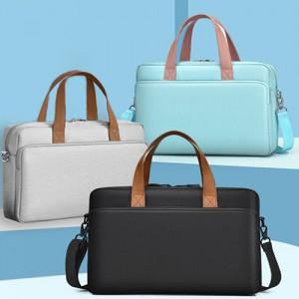

【상세/제작정보】

【인쇄/포장옵션】 | 실크 / OPP(비닐)

【공급단가】 | 수량 | 100~ | 300~ | 500~ | 1,000~ | 3,000~
*VAT별도 | 단가 | 22,000원 | 21,190원 | 20,370원 | 19,560원 | 19,070원

【상품 URL】 | https://www.synergygift.co.kr:443/src/goods_detail.php?gdno=36646

